自主点検表（運営管理）本編
自主点検項目 |  |  |  | 点検結果 |  | 記入欄及び点検のポイント |  |  |  |  |  |  |  |  |  | 判定 | 根拠法令等

Ⅰ | 事業 |  |  |  |  |  |  |  |  |  |  |  |  |  |  |  |  | 元号 | 年 | 月 | 日 | 時 | 分
 | 1 | 運営についての重要事項に関する規程を定めていますか。 |  | いる・いない |  | → | 規程の名称及び制定又は直近の改定時期を記載してください。 |  |  |  |  |  |  |  |  | － | ○県条例第165条 ○子ども・子育て支援法運営基準第20条 ◇子ども・子育て支援新制度に係る児童福祉施設の設備及び運営に関する基準の一部改正ついて（通知）平成26年9月5日雇児発0905第4号 | 令和 | 1 | 1 | 1 | 1 | 0
 |  |  |  |  |  |  |  |  |  |  |  |  |  |  |  |  |  |  | 2 | 2 | 2 | 2 | 1
 |  |  |  |  |  |  | 規程の名称： |  |  |  |  |  |  |  |  |  |  | 平成 | 3 | 3 | 3 | 3 | 2
 |  |  |  |  |  |  | 制定又は直近の改定日： |  |  |  |  |  |  |  |  |  |  |  | 4 | 4 | 4 | 4 | 3
 |  |  |  |  |  |  | 保育所の運営規程（①～⑪は必須項目、■に✔を入れる。） |  |  |  |  |  |  |  |  |  |  |  | 5 | 5 | 5 | 5 | 4
 |  |  |  |  |  |  | ① | 施設の目的及び運営の方針 |  |  |  |  |  |  |  |  |  |  | 6 | 6 | 6 | 6 | 5
 |  |  |  |  |  |  | ② | 提供する保育の内容 |  |  |  |  |  |  |  |  |  |  | 7 | 7 | 7 | 7 | 6
 |  |  |  |  |  |  | ③ | 職員の職種、員数及び職務の内容 |  |  |  |  |  |  |  |  |  |  | 8 | 8 | 8 | 8 | 7
 |  |  |  |  |  |  | ④ | 保育の提供を行う日及び時間、提供を行わない日 |  |  |  |  |  |  |  |  |  |  | 9 | 9 | 9 | 9 | 8
 |  |  |  |  |  |  | ⑤ | 保護者から受領する費用の種類、支払を求める理由及びその額 |  |  |  |  |  |  |  |  |  |  | 10 | 10 | 10 | 10 | 9
 |  |  |  |  |  |  |  |  |  |  |  |  |  |  |  |  |  |  | 11 | 11 | 11 | 11 | 10
 |  |  |  |  |  |  | ⑥ | 乳児、満三歳に満たない幼児及び満三歳以上の幼児の区分ごとの利用定員 |  |  |  |  |  |  |  |  |  |  | 12 | 12 | 12 | 12 | 11
 |  |  |  |  |  |  |  |  |  |  |  |  |  |  |  |  |  |  | 13 |  | 13 | 13 | 12
 |  |  |  |  |  |  | ⑦ | 保育所の利用の開始、終了に関する事項及び利用に当たっての留意事項 |  |  |  |  |  |  |  |  |  |  | 14 |  | 14 | 14 | 13
 |  |  |  |  |  |  |  |  |  |  |  |  |  |  |  |  |  |  | 15 |  | 15 | 15 | 14
 |  |  |  |  |  |  | ⑧ | 緊急時等における対応方法 |  |  |  |  |  |  |  |  |  |  | 16 |  | 16 | 16 | 15
 |  |  |  |  |  |  | ⑨ | 非常災害対策 |  |  |  |  |  |  |  |  |  |  | 17 |  | 17 | 17 | 16
 |  |  |  |  |  |  | ⑩ | 虐待の防止のための措置に関する事項 |  |  |  |  |  |  |  |  |  |  | 18 |  | 18 | 18 | 17
 |  |  |  |  |  |  | ⑪ | その他保育所の運営に関する重要事項 |  |  |  |  |  |  |  |  |  |  | 19 |  | 19 | 19 | 18
 |  |  |  |  |  |  |  |  |  |  |  |  |  |  |  |  |  |  | 20 |  | 20 | 20 | 19
 | 2 | 施設長は、専任者を確保していますか。 |  | いる・いない |  | → | 他の職務を兼務している場合の兼務の状況を記入してください。 |  |  |  |  |  |  |  |  | － | ○法第66条 |  | 21 |  | 21 | 21 | 20
 |  |  |  |  |  |  |  |  |  |  |  |  |  |  |  |  |  |  | 22 |  | 22 | 22 | 21
 |  |  |  |  |  |  | 施設名： |  |  |  |  |  |  |  |  |  |  |  | 23 |  | 23 | 23 | 22
 |  |  |  |  |  |  | 職名： |  |  |  |  |  |  |  |  |  |  |  | 24 |  | 24 | 24 | 23
 |  |  |  |  |  |  |  |  |  |  |  |  |  |  |  |  |  |  | 25 |  | 25 |  | 24
 | 3 | 施設長の責務 |  |  |  |  |  |  |  |  |  |  |  |  |  |  |  |  | 26 |  | 26 |  | 25
 | (1) | 施設長は、職員に対し、その資質の向上のための研修の機会を確保していますか。 |  | いる・いない |  | ○ | 施設長は、自らの施設の研修の体制とその結果を自己評価し、改善、向上させていくことが望まれます。 |  |  |  |  |  |  |  |  | － | ○県条例第156条第2項 ●保育指針第5章2(1) |  | 27 |  | 27 |  | 26
 |  |  |  |  |  |  |  |  |  |  |  |  |  |  |  |  |  |  | 28 |  | 28 |  | 27
 |  |  |  |  |  |  |  |  |  |  |  |  |  |  |  |  |  |  | 29 |  | 29 |  | 28
 |  |  |  |  |  |  |  |  |  |  |  |  |  |  |  |  |  |  | 30 |  | 30 |  | 29
 |  |  |  |  |  |  |  |  |  |  |  |  |  |  |  |  |  |  |  |  |  |  | 31
 | (2) | 施設長は、施設内外の研修を体系的、計画的に実施するとともに、職員の自己研鑽に対する援助や助言に努めていますか。 |  | いる・いない |  | ○ | 施設長は、施設の課題や各職員のキャリアパス等も見据えて、初任者から管理職員までの職位や職務内容等を踏まえた体系的な研修計画を作成しなければなりません。 |  |  |  |  |  |  |  |  | － | ○法第90条第１項 ○県条例第156条第2項 ○省令基準第7条の2第2項 ○子ども・子育て支援法運営基準第21条第3項 ●保育指針第5章2(2) 【研修計画書】 【研修復命書】 【研修実施記録】 【研修実施一覧】 |  |  |  |  |  | 32
 |  |  |  |  |  |  |  |  |  |  |  |  |  |  |  |  |  |  |  |  |  |  | 33
 |  |  |  |  |  |  |  |  |  |  |  |  |  |  |  |  |  |  |  |  |  |  | 34
 |  |  |  |  |  | → | 今年度の研修計画について記入してください。 |  |  |  |  |  |  |  |  |  |  |  |  |  |  |  | 35
 |  |  |  |  |  |  | 〔 実施時期：実施内容 〕 |  |  |  |  |  |  |  |  |  |  |  |  |  |  |  | 36
 |  |  |  |  |  |  | ・ |  |  | 月 | ： |  |  |  |  |  |  |  |  |  |  |  | 37
 |  |  |  |  |  |  | ・ |  |  | 月 | ： |  |  |  |  |  |  |  |  |  |  |  | 38
 |  |  |  |  |  |  | ・ |  |  | 月 | ： |  |  |  |  |  |  |  |  |  |  |  | 39
 |  |  |  |  |  |  | ※ 「研修実施計画」等任意様式の提出に替えても可 |  |  |  |  |  |  |  |  |  |  |  |  |  |  |  | 40
 |  |  |  |  |  |  |  |  |  |  |  |  |  |  |  |  |  |  |  |  |  |  | 41
 |  |  |  |  |  | → | 前年度の研修実績を記入してください。 |  |  |  |  |  |  |  |  |  |  |  |  |  |  |  | 42
 |  |  |  |  |  |  | 〔 実施日、参加人数、実施内容 〕 |  |  |  |  |  |  |  |  |  |  |  |  |  |  |  | 43
 |  |  |  |  |  |  | 園内研修 |  |  |  |  |  |  |  |  |  |  |  |  |  |  |  | 44
 |  |  |  |  |  |  | ・ |  | 月 |  | 日 | 参加 |  | 人 | ： |  |  |  |  |  |  |  | 45
 |  |  |  |  |  |  | ・ |  | 月 |  | 日 | 参加 |  | 人 | ： |  |  |  |  |  |  |  | 46
 |  |  |  |  |  |  | ・ |  | 月 |  | 日 | 参加 |  | 人 | ： |  |  |  |  |  |  |  | 47
 |  |  |  |  |  |  |  |  |  |  |  |  |  |  |  |  |  |  |  |  |  |  | 48
 |  |  |  |  |  |  | 園外研修 |  |  |  |  |  |  |  |  |  | 【出張・研修命令簿】 |  |  |  |  |  | 49
 |  |  |  |  |  |  | ・ |  | 月 |  | 日 | 参加 |  | 人 | ： |  |  |  |  |  |  |  | 50
 |  |  |  |  |  |  | ・ |  | 月 |  | 日 | 参加 |  | 人 | ： |  |  |  |  |  |  |  | 51
 |  |  |  |  |  |  | ・ |  | 月 |  | 日 | 参加 |  | 人 | ： |  |  |  |  |  |  |  | 52
 |  |  |  |  |  |  | ※ 「研修実施一覧」等任意様式の提出に替えても可 |  |  |  |  |  |  |  |  |  |  |  |  |  |  |  | 53
 |  |  |  |  |  |  |  |  |  |  |  |  |  |  |  |  |  |  |  |  |  |  | 54
 |  |  |  |  |  | → | 旅費を伴う研修の場合、復命書が作成されていますか。 |  |  |  |  |  |  |  |  |  | 【復命書】 |  |  |  |  |  | 55
 |  |  |  |  |  |  |  | いる・いない |  |  |  |  |  |  |  |  |  |  |  |  |  |  | 56
 |  |  |  |  |  |  |  |  |  |  |  |  |  |  |  |  |  |  |  |  |  |  | 57
 | 4 | 職員の配置や施設の設備基準を満たしていますか。 |  | いる・いない |  | → | 別紙１「保育所職員配置等の状況」を作成し、自主点検表と一緒に提出してください。 |  |  |  |  |  |  |  |  | － | 別紙１のとおり |  |  |  |  |  | 58
 |  |  |  |  |  |  |  |  |  |  |  |  |  |  |  |  |  |  |  |  |  |  | 59
 |  |  |  |  |  |  | 以下の職員を配置している場合、■に✔を入れてください。 |  |  |  |  |  |  |  |  |  |  |  |  |  |  |  | 60
 |  |  |  |  |  |  |  | 嘱託医
 |  |  |  |  |  |  |  | 調理員
 |  |  |  |  |  |  |  | 調理業務の全部を委託している

 |  | 職員の計画的な採用を行っていますか。 |  | いる・いない |  |  |  |  |  |  |  |  |  |  |  | － | ○社会福祉法第90条第１項

 |  | 労働条件の改善等に配慮し、定着促進及び離職防止の取組みを行っていますか。 |  | いる・いない |  | → | 取組内容： |  |  |  |  |  |  |  |  | － | ○社会福祉法第90条第2項

 | 5 | 職員の一般的要件
 | (1) | 職員は、保育所職員としての職務及び責任を理解し、熱意を持って保育に関わっていますか。 |  | いる・いない |  | ○ | 職員の心身の健康状態を確認してください。 |  |  |  |  |  |  |  |  | － | ○県条例第155条
 |  |  |  |  |  | ○ | 能力評価や業績評価、個別面談を通じて、個々の職員の強み・弱みを把握し、人材育成と組織力の向上に努めていますか。 |  |  |  |  |  |  |  |  |  | ●保育指針第5章1(1)

 | (2) | 児童福祉事業の理論及び実務について訓練を受けた者を採用していますか。 |  | いる・いない |  | ○ | 職員の採用基準、履修課程、研修報告を確認してください。 |  |  |  |  |  |  |  |  | －

 | 6 | 施設運営会議
 | (1) | 施設運営のための会議を開催していますか。 |  | いる・いない |  | → | 運営のための会議について記入してください。 |  |  |  |  |  |  |  |  | － | 【職員名簿】
 |  |  |  |  |  |  | 会議名 ： |  |  |  |  |  |  |  |  |  | 【職員会議録】
 |  |  |  |  |  |  | 参加者(構成員) ： |  |  |  |  |  |  |  |  |  | 【処遇会議録】
 |  | また、出席していない職員に対して、会議の内容の周知を図っていますか。 |  | いる・いない |  |  | 開催回数(年) ： |  |  |  |  |  | 回 |  |  | －
...
 |  |  |  |  | 該当無 |  |  | 保育室等を2階以上に設ける建物：下表に掲げる区分ごとに、それぞれ施設又は設備を１以上設けている

 |  |  |  |  |  |  |  | 保育室が3階以上：耐火建築物

 |  |  |  |  |  |  |  | 保育室等を3階以上に設ける建物：施設及び設備が避難上有効な位置に設けられ、かつ、保育室等の各部分から下表に掲げる施設及び設備までの歩行距離が30メートル以下となるように設けられている

 |  |  |  |  |  |  | 「児童福祉施設の設備及び運営に関する基準」第32条第８号ロの表
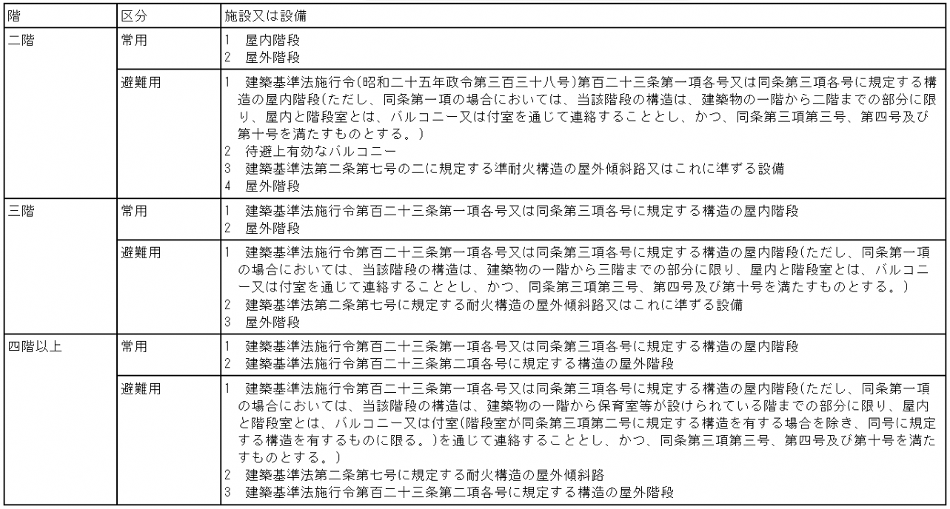

 |  | キ | 保育室等を3階以上に設ける建物の場合、防火区画や防火設備の設置、内装制限等の基準に適合していますか。 | いる・いない |  |  |  | 調理室以外の部分と調理室の部分が耐火構造の床若しくは壁又は特定防火設備で区画されている |  |  |  |  |  |  |  | －
 |  |  |  |  | 該当無
 |  |  |  |  |  |  |  | この場合、換気、暖房又は冷房の設備の風道が、当該床若しくは壁を貫通する部分又はこれに近接する部分に防火上有効にダンパーが設けられている

 |  |  |  |  |  |  |  | 保育所の壁及び天井の室内に面する部分の仕上げに不燃材料を使用している

 |  |  |  |  |  |  |  | 非常警報器具又は非常警報設備及び消防機関へ火災を通報する設備を設けている
...

